Diagramme Solaire_1
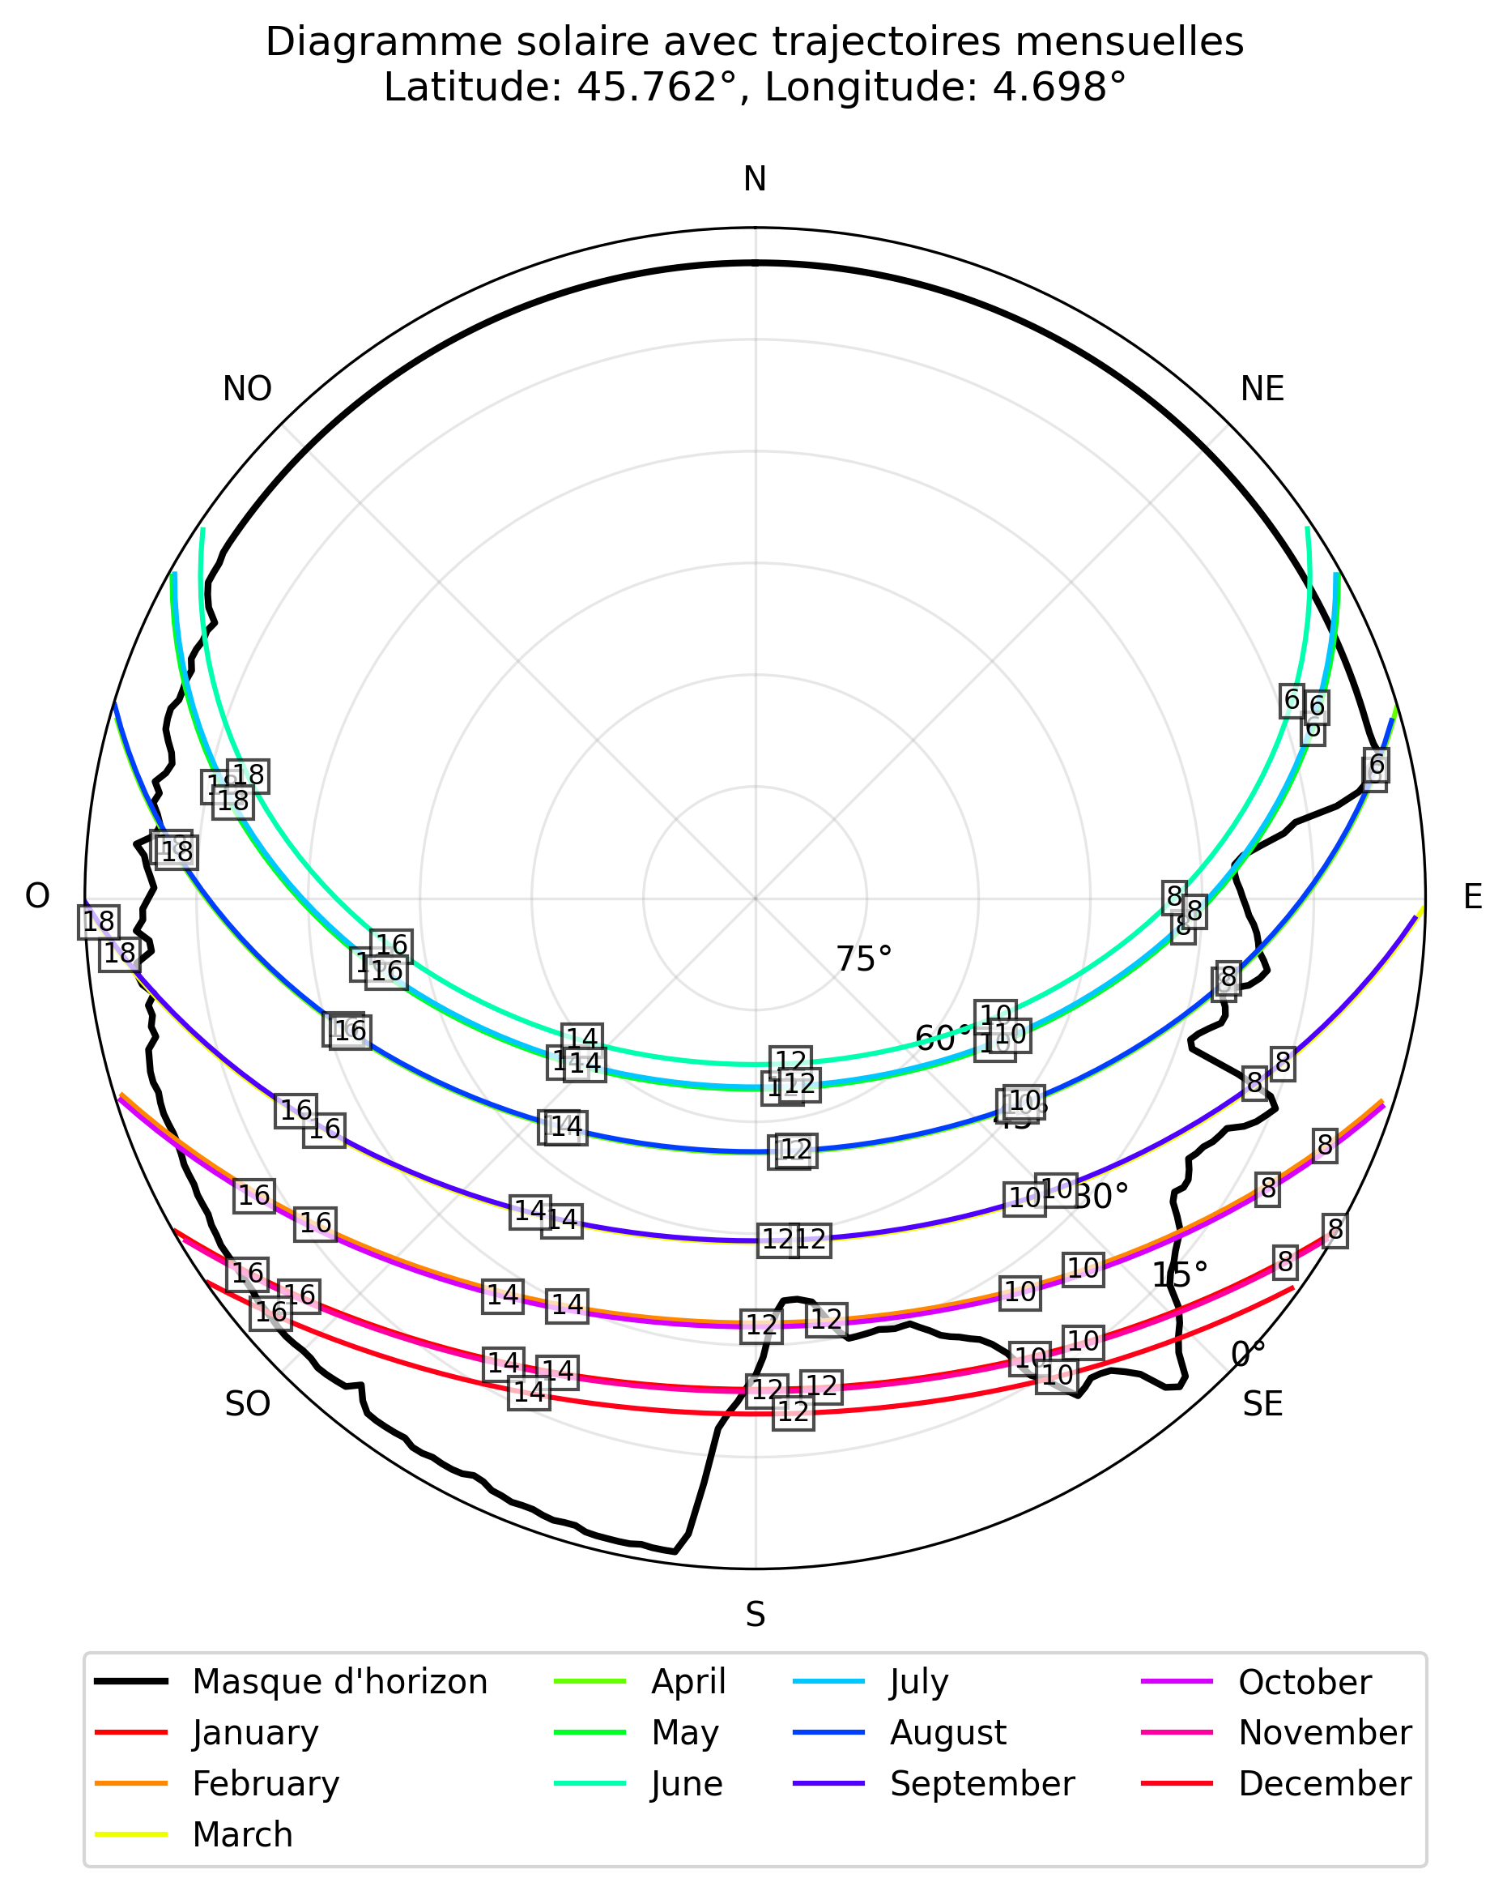
Diagramme Solaire - Course du soleil mois par mois
Coordonnées: Latitude 45.762°, Longitude 4.698°

Diagramme Solaire_2
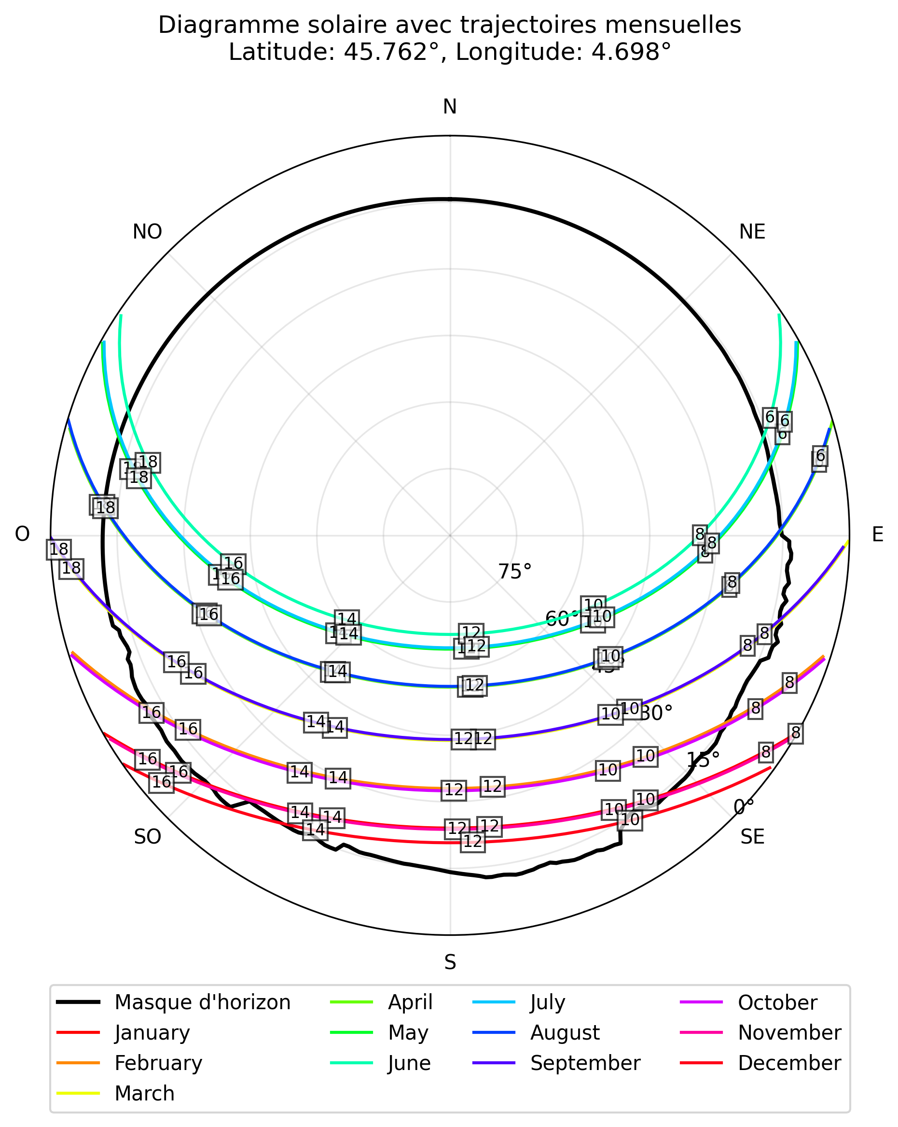
Diagramme Solaire - Course du soleil mois par mois
Coordonnées: Latitude 45.762°, Longitude 4.698°

